エリア表
#REF! | minato_akasaka.xlsx
 |  |  |  | 合計部数 | 10000部
 | 市区町村名 | 町丁目名 | 世帯数 | 配布予定数 | 備考
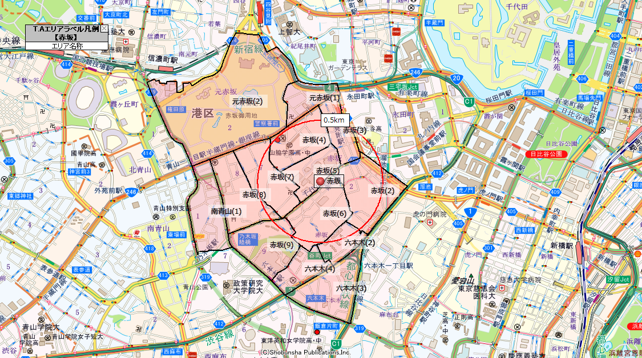
 | 港区 | 六本木(2) | 599 | 400
 | 港区 | 六本木(3) | 1,847 | 900
 | 港区 | 六本木(4) | 728 | 500
 | 港区 | 元赤坂(1) | 233 | 200
 | 港区 | 元赤坂(2) | 176 | 0
 | 港区 | 赤坂(2) | 2,060 | 1,200
 | 港区 | 赤坂(3) | 196 | 900
 | 港区 | 赤坂(4) | 1,455 | 700
 | 港区 | 赤坂(5) | 523 | 300
 | 港区 | 赤坂(6) | 2,469 | 1,200
 | 港区 | 赤坂(7) | 1,564 | 1,000
 | 港区 | 赤坂(8) | 1,747 | 1,000
 | 港区 | 赤坂(9) | 1,478 | 700
 | 港区 | 南青山(1) | 1,433 | 1,000
 |  |  | 16,508 | 10,000

